Накладная-№3
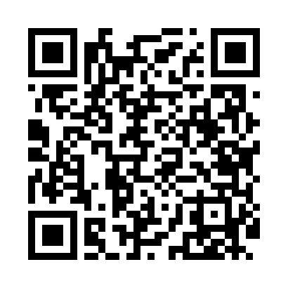
Номер товарно-транспортной накладной: |  |  | Торговый представитель: Amriyev Muhammad
Поставщик: Toshkent falcon fly 2 |  |  | Телефон торгового представителя: +998972880505
Дата отгрузки: 20.12.2025 |  |  | Контрагент: """" Klient
Дата консигнации: |  |  | Адрес:
Доставщик: |  |  | Телефон:
Телефон доставщика:
Время заказа: 20.12.2025 15:32:22
№ | Штрих-код | Название товаров (работ,услуг) | Количество | Количество в кейсе | Цена | Сумма
 |  |  | 3 |  |  | 249
1 | 2018492315074 | Коврик напольный для ванной комнаты, 0,9×15 м , DB-110-5 | 1 | 1 коробка | 85 | 85
2 | 2017442983622 | Коврики напольные для ванной комнаты 0.9*15m DB-110-6 | 1 | 1 коробка | 85 | 85
3 | 4512146235945 | Коврики напольные для ванной комнаты 0.9*15M XP-23-99 | 1 | 1 коробка | 79 | 79
Итого: 249$|->UZS: 3,112,500.00

